inspectielijst
 | Opsteller | T.REYNOLDS | Opsteldatum
 | Wijziger | B.GREVELING | DIR nummer | 12345
 | Wijz.Datum |  | Vervangt
 | (1W) CAR TYRE CHANGE

 | Installatie |  | Omschrijving
 | 1001-5050-200-1234 |  | CAR PARK 1

 | Benodigde tekeningen
 | 9876- Manual

 | Benodigde hulpmiddelen
 | Lug wrench. Flashlight with working batteries Reflective triangles. Gloves. Leather is ideal since it works well in a variety of weather conditions. Wheel wedges. Flat tire repair kit.

 | Veiligheid
 | Wear Safety Gloves, put your hazard lights on, find a safe place

 | Voorbereiding
 | Collect required materials

 | Locatie plattegrond werkzaamheden

nr | Welke Actie moet ondernomen worden |  | Foto of schets
 | nnbn
1 | Haha |  | 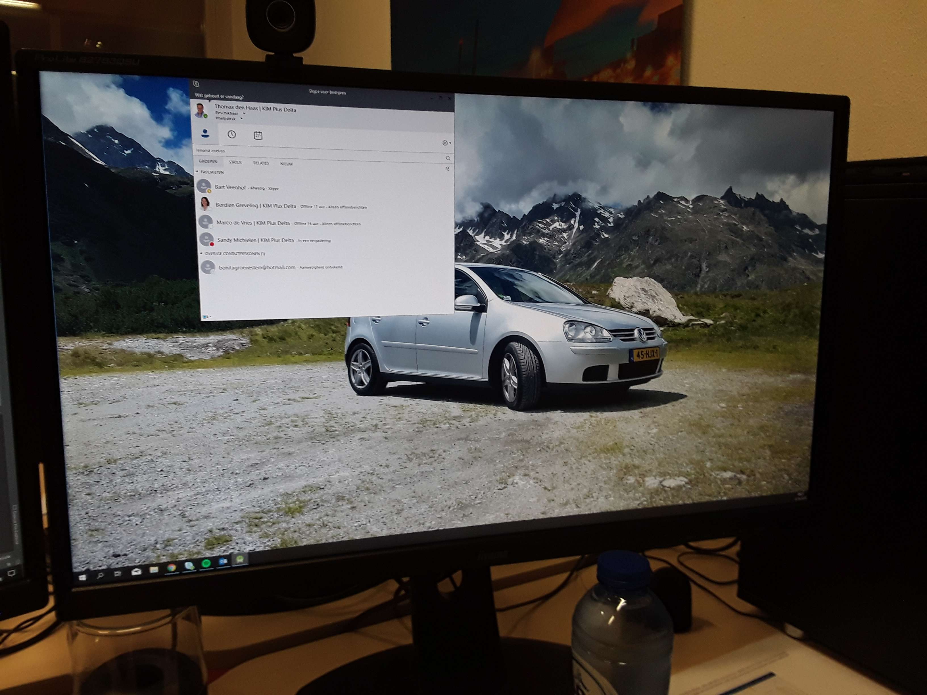
1 | Haha
2 | Auqya |  | 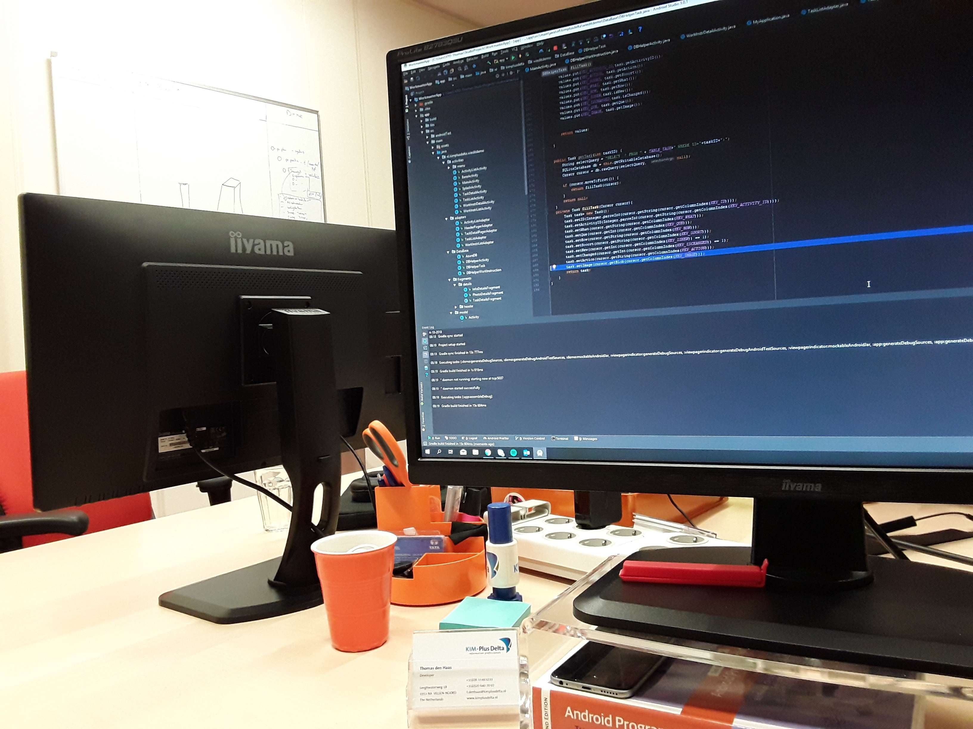
 | nnbn_copy
1 | Haha
1 | Haha
2 | Auqya

 | Opmerkingen

 | Afmelden

